상품제안서
쿤달 주방세제+방수 앞치마+과일나라 핸드에센스 3종세트(케이스 선택) | 상품코드: F28240

 |  |  |  |  |  |  | 02-412-0044 | www.easy1.co.kr
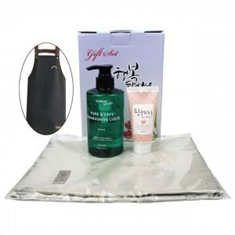

【상세/제작정보】

【인쇄/포장옵션】 | / 포장불가능

【공급단가】 | 수량 | 100~ | 300~ | 500~ | 1,000~ | 3,000~
*VAT별도 | 단가 | 9,150원 | 9,000원 | 8,770원 | 8,620원 | 8,390원

【상품 URL】 | https://easy1.co.kr:443/src/goods_detail.php?gdno=28240

